純新制

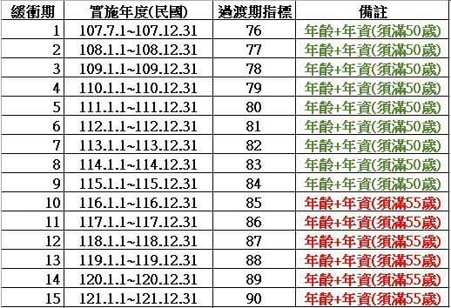
純新制公校教師月退休金試算
說明：公校教師月退休金會因學歷、新舊制年資、退休年度而不同，請依下列步驟說明難在黃色欄框內填入相關資料。
重要提醒：黃色欄位以外的欄位請勿動，以免公式錯亂。

STEP1
請輸入您的最後本（年功）薪額 |  |  |  | 48415
註：本（年功）薪額以下簡稱本薪；學士學位最高47080，碩士學位最高48415，博士學位最高49745

STEP2
請輸入預計退休年度 |  |  | 115

STEP3
請輸入您至退休年度之年資 |  |  |  | 30
註：本試算表最高試算年資僅能至年資35年

STEP4
計算均俸：請參考附表一輸入您應採計之年度本薪
註：僅輸入應採計之年度，例如115年退休者，僅需輸入所對應退休前最後「12年」本薪，13年以上年度勿輸入。
退休前最後1年本薪 | 退休前最後第2年本薪 | 退休前最後第3年本薪 | 退休前最後第4年本薪 | 退休前最後第5年本薪 | 退休前最後第6年本薪 | 退休前最後第7年本薪 | 退休前最後第8年本薪 | 退休前最後第9年本薪 | 退休前最後第10年本薪 | 退休前最後第11年本薪 | 退休前最後第12年本薪 | 退休前最後第13年本薪 | 退休前最後第14年本薪 | 退休前最後第15年本薪
48415 | 48415 | 48415 | 48415 | 48415 | 48415 | 48415 | 48415 | 47080 | 45750 | 44420 | 43085
平均薪額 | 47305

附表一
法案實施時間 |  | 107.7.1~ | 109.1.1~ | 110.1.1~ | 111.1.1~ | 112.1.1~ | 113.1.1~ | 114.1.1~ | 115.1.1~ | 116.1.1~ | 117.1.1~ | 118~
 |  | 108.12.31 | 109.12.31 | 110.12.31 | 111.12.31 | 112.12.31 | 113.12.31 | 114.12.31 | 115.12.31 | 116.12.31 | 117.12.31
採計最後在職N年 |  | 5 | 6 | 7 | 8 | 9 | 10 | 11 | 12 | 13 | 14 | 15

附表二：薪級對照表
薪級 | 680 | 650 | 625 | 600 | 575 | 550 | 525 | 500 | 475 | 450 | 430 | 410 | 390
本薪 | 49745 | 48415 | 47080 | 45750 | 44420 | 43085 | 41775 | 40420 | 39090 | 36425 | 35423 | 34430 | 33430

薪級 | 370 | 350 | 330 | 310 | 290 | 275 | 260 | 245 | 230 | 220 | 210 | 200 | 190
本薪 | 32430 | 31430 | 30430 | 29435 | 28435 | 27435 | 26435 | 25435 | 24410 | 23770 | 23105 | 22440 | 21775

年資 | 30
退休年度 | 115 |  | 退休後第一年替代率 |  |  | 57.0%
最後本薪 | 48415 |  | 118年起替代率 |  |  | 52.5%
平均薪額 | 47305 |  | 原領月退金（不計替代率） |  |  | 56766 | （不計入優惠存款）
年度 |  | 115 | 116 | 117 | 118 | 119 | 120 | 121 | 122 | 123 | 124 | 125
替代率 |  | 57.0% | 55.5% | 54.0% | 52.5% | 52.5% | 52.5% | 52.5% | 52.5% | 52.5% | 52.5% | 52.5%
替代率上限金額 |  | 55193 | 53741 | 52288 | 50836 | 50836 | 50836 | 50836 | 50836 | 50836 | 50836 | 50836
實領 |  | 55193 | 53741 | 52288 | 50836 | 50836 | 50836 | 50836 | 50836 | 50836 | 50836 | 50836

 |  | 57.0% | 55.5% | 54.0% | 52.5% | 51.0% | 49.5% | 48.0% | 46.5% | 45.0% | 43.5% | 42.0%

